상품제안서
랜턴우산 후레쉬우산 3단우산 | 상품코드: F29292

 |  |  |  |  |  |  | 02-412-0044 | www.easy1.co.kr
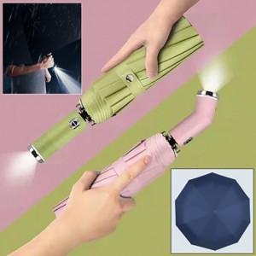

【상세/제작정보】 | 기본수량 미만 인쇄불가

【인쇄/포장옵션】 | 우산 손잡이 인쇄 / 포장불가능

【공급단가】 | 수량 | 100~ | 300~ | 500~ | 1,000~ | 3,000~
*VAT별도 | 단가 | 16,680원 | 16,400원 | 15,980원 | 15,700원 | 15,290원

【상품 URL】 | https://easy1.co.kr:443/src/goods_detail.php?gdno=29292

